信用交易
融资融券市场交易数据统计(2024-04-22)

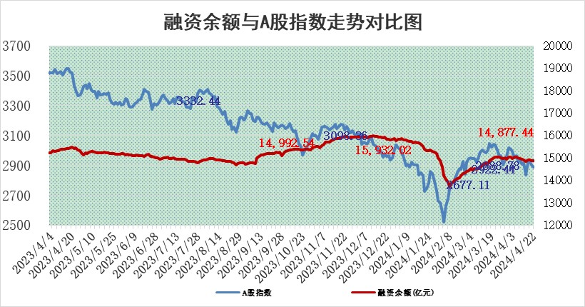
标的证券 | 融资融券余额（亿元） | 融资余额（亿元） | 融券余额（亿元） | 融资买入额（亿元） | 融资融券规模变化（亿元） | 融资余额增幅(‰) | 融券余额增幅(%)
统计数据 | 15,287.44 | 14,877.44 | 398.17 | 648.13 | 5.59 | 0.38 | -0.03

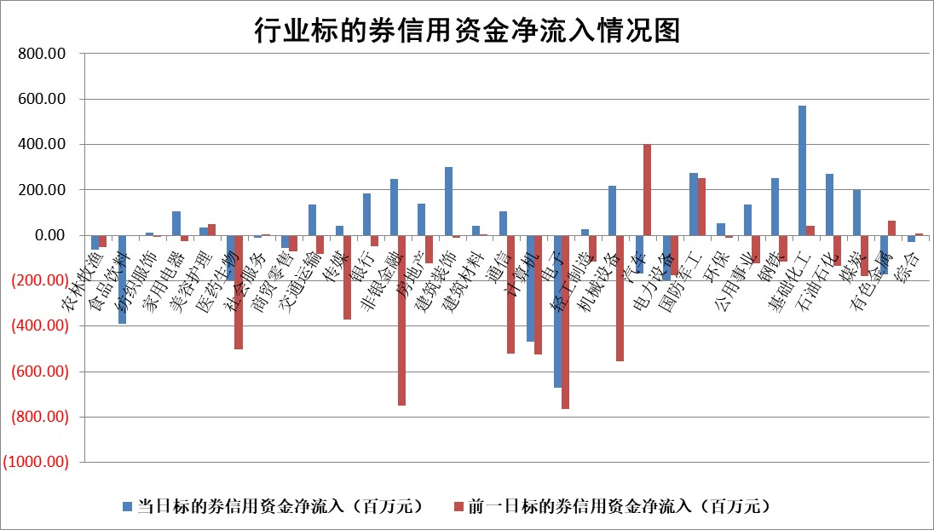

 |  |  |  |  |  |  |  | 2

 |  |  |  |  |  |  |  | 5
标的基金代码 | 标的基金简称 | 融资余额/市值(%) | 融资余额增幅(%) | 融资买入额/成交金额(%) | （融资余额净增额-融券余额净增额）/市值(‱) | 融券余额降幅(%) | ABS[（融资余额净增额-融券余额净增额）/市值净增额-1](%)
159902 | 华夏中小板ETF | 1.22 | -0.02 | 0.01 | -0.02 | -0.03 | 100.58
159915 | 易方达创业板ETF | 2.12 | 0.62 | 59339.80 | 0.76 | -53.41 | 106.50
159919 | 嘉实沪深300ETF | 0.69 | 0.36 | 5.25 | 0.24 | -0.13 | 101.12
159920 | 华夏恒生ETF | 49.72 | -0.49 | 6.67 | -24.44 | -1.86 | 113.42
159922 | 嘉实中证500ETF | 0.33 | 4.73 | 5.07 | 0.57 | -0.73 | 100.69
159925 | 南方沪深300ETF | 0.02 | 10.82 | 0.17 | 0.23 | 0.00 | 100.81
159928 | 消费ETF | 0.90 | 2.21 | 1.03 | 1.92 | -2.02 | 99.03
159934 | 易方达黄金ETF | 92.67 | 0.09 | 14.91 | 8.21 | 0.00 | 104.19
159939 | 全指信息技术ETF | 0.78 | 3.06 | 83.37 | 2.33 | 0.00 | 100.00
159940 | 全指金融地产ETF | 0.10 | -2.14 | 0.00 | -0.22 | 0.00 | 98.04
159995 | 半导体芯片ETF | 2.75 | -1.02 | 71.13 | -2.92 | -0.29 | 100.00
159997 | 天弘中证电子ETF | 2.08 | 2.59 | 4.31 | 5.25 | 0.25 | 121.23
159998 | 天弘中证计算机主题ETF | 0.60 | 8.42 | 0.13 | -30.71 | -37.05 | 5.03
510050 | 华夏上证50ETF | 4.12 | -0.05 | 181.20 | -0.43 | -5.96 | 99.27
510180 | 华安上证180ETF | 0.46 | -0.70 | 0.16 | -0.41 | -27.39 | 98.73
510880 | 华泰柏瑞红利ETF | 0.34 | 14.24 | 7.51 | 4.30 | 5.33 | 101.45
510900 | 易方达恒生H股ETF | 61.83 | -0.12 | 2.63 | -7.66 | 0.00 | 105.15
511010 | 5年期国债ETF | 9.47 | -2.75 | 0.00 | -26.82 | 0.00 | 549.62
511380 | 可转债及可交换债券ETF | 5.21 | -0.93 | 9.29 | -4.87 | 0.27 | 83.16
512000 | 全指证券ETF | 8.73 | -0.01 | 25.40 | 0.24 | 5.85 | 99.10
512010 | 沪深300医药卫生ETF | 6.55 | -0.94 | 77.78 | -6.37 | -0.58 | 117.37
512070 | 沪深300非银ETF | 2.57 | 3.94 | 93.51 | 8.78 | -10.41 | 585.87
512400 | 南方中证申万有色金属ETF | 1.60 | -0.42 | 3.32 | -0.03 | 2.55 | 99.99
512580 | 广发中证环保产业ETF | 1.17 | -1.92 | 0.14 | -2.27 | 0.11 | 79.22
512660 | 国泰中证军工ETF | 3.09 | -1.36 | 13.09 | -4.89 | -2.07 | 102.76
512800 | 华宝中证银行ETF | 13.01 | -0.13 | 1.53 | -0.59 | 3.06 | 99.67
512980 | 广发中证传媒ETF | 1.17 | 7.10 | 126.22 | 7.86 | 1.02 | 103.03
515030 | 华夏中证新能源汽车ETF | 2.43 | 0.38 | 9.17 | 1.05 | 1.08 | 101.07
515050 | 华夏中证5G通信主题ETF | 1.13 | 3.95 | 9.00 | 4.49 | 2.53 | 102.46
515070 | 华夏中证人工智能ETF | 3.18 | 1.50 | 13.01 | 5.23 | 1.12 | 104.02
标的股票比较指标 |  | 融资余额/流通A股市值(%) | 融资余额增幅(%) | 融资买入额/成交金额(%) | （融资余额净增额-融券余额净增额）/流通A股市值(‱) | 融券余额降幅(%) | ABS[（融资余额净增额-融券余额净增额）/流通A股市值净增额-1](%)
前十名标的个股 |  | 仁东控股 | 川恒股份 | 天玛智控 | 红宝丽 | 保力新 | 晶升股份
 |  | 华安鑫创 | 红宝丽 | 新湖中宝 | 川金诺 | 呈和科技 | 美芯晟
 |  | 纽泰格 | 晨曦航空 | 卓锦股份 | 川恒股份 | 爱威科技 | 金杨股份
 |  | 骏成科技 | 中铝国际 | 包钢股份 | 华设集团 | 晋亿实业 | 永达股份
 |  | 万得凯 | 首钢股份 | 安迪苏 | 蕾奥规划 | 森赫股份 | 德马科技
 |  | 福星股份 | 嘉益股份 | 中科通达 | 中邮科技 | 中通客车 | 涪陵榨菜
 |  | 中研股份 | 川金诺 | 泉峰汽车 | 恩威医药 | 精研科技 | 白云山
 |  | 数码视讯 | 蕾奥规划 | 大众交通 | 崇德科技 | 龙津药业 | 广立微
 |  | 阿尔特 | 迪哲医药 | 川恒股份 | 美信科技 | 百川能源 | 英特科技
 |  | 电气风电 | 中船应急 | 科捷智能 | 宏昌科技 | 华侨城A | 中重科技
后十名标的个股 |  | 宁科生物 | 丰茂股份 | 四创电子 | 艾罗能源 | 普联软件 | 南京熊猫
 |  | 汉马科技 | 纵横股份 | 万向钱潮 | 华丰科技 | 雅博股份 | 达嘉维康
 |  | 苏泊尔 | 君亭酒店 | 宁科生物 | 永达股份 | 捷捷微电 | 光大同创
 |  | 古井贡酒 | 永达股份 | 汉马科技 | 美利信 | 华锐精密 | 中国铝业
 |  | 山东高速 | 中信银行 | 嘉寓股份 | 致尚科技 | 神州高铁 | 威腾电气
 |  | 科博达 | 龙迅股份 | 保力新 | 信音电子 | 国脉科技 | 中科磁业
 |  | 星宇股份 | 中润资源 | 惠程科技 | 沃尔核材 | 航亚科技 | 采纳股份 | ;
 |  | 招商公路 | 华丰科技 | 威创股份 | 宇环数控 | 银河电子 | 国科恒泰
 |  | 皖通高速 | 申通快递 | 龙津药业 | 君亭酒店 | 双塔食品 | 力合微
 |  | 柏楚电子 | 普联软件 | 青海春天 | 超越科技 | 长电科技 | 和达科技
说明：1.以上普通交易数据和信用交易数据皆以交易日收盘后数据为基准；2.上述标的证券总数据只计算标的证券市场总数据，不包括从标的证券中调出去标的证券数据，所以与交易所公布的总值略有不同； 3.上述行业采用申万一级行业分类；4.以上标的基金和标的个股中比较的6个指标值中：前5个（从左至右）为正向指标，值越大排名越靠前；第6个为逆向指标，值越小，排名越靠前；5.第6个指标中ABS[]表示求绝对值，其主要用于考量信用资金相对净流入对股价相对净变化的贡献程度；6.数据来源：wind，交易所。

 | 证券代码 | 新增融资余额 | 融资买入额 | 融资买入增幅前10
远大智能 | 002689 | 28175353 | 42268582 | 199%
亚太股份 | 002284 | 21555247 | 34242865 | 82%
赛诺医疗 | 688108 | 72122899 | 101076547 | 78%
湖南发展 | 000722 | 66023557 | 137112987 | 75%
柘中股份 | 002346 | 14584119 | 36845980 | 58%
国城矿业 | 000688 | 24683149 | 48240585 | 54%
兆新股份 | 002256 | 1985058 | 4066269 | 52%
凯美特气 | 002549 | 33806472 | 61340055 | 52%
华昌达 | 300278 | 13474542 | 19303225 | 48%
新华联 | 000620 | 27311937 | 39201759 | 43%

 | 证券代码 | 新增融资余额 | 融资买入额 | 融资买入增幅前10
兔宝宝 | 002043 | 73310337 | 89923983 | 334%
捷昌驱动 | 603583 | 26026415 | 31686727 | 262%
湘财股份 | 600095 | 94196837 | 132280449 | 252%
中谷物流 | 603565 | 49103883 | 60098371 | 234%
中青宝 | 300052 | 24215352 | 31377809 | 98%
顾家家居 | 603816 | 138518545 | 188424210 | 78%
喜临门 | 603008 | 31503289 | 48351944 | 77%
财信发展 | 000838 | 10831830 | 17666790 | 74%
苏州银行 | 002966 | 10578096 | 19143736 | 72%
金诚信 | 603979 | 23858538 | 36098133 | 60%

